表紙・改定履歴
Webダイレクト販売
バックエンドアプリケーションアーキテクチャ設計書

© 2020 Sasuke Financial Lab Inc.

変 更 記 録
版数 REV. | 作成更新日 | 変 更 内 容 | 担 当
01 | 2020-09-30 | 初版
02 | 2021-01-18 | ログ出力を「別紙)ログ出力項目検討資料.xlsx」として外に出しました。 | 緒方

システム構成
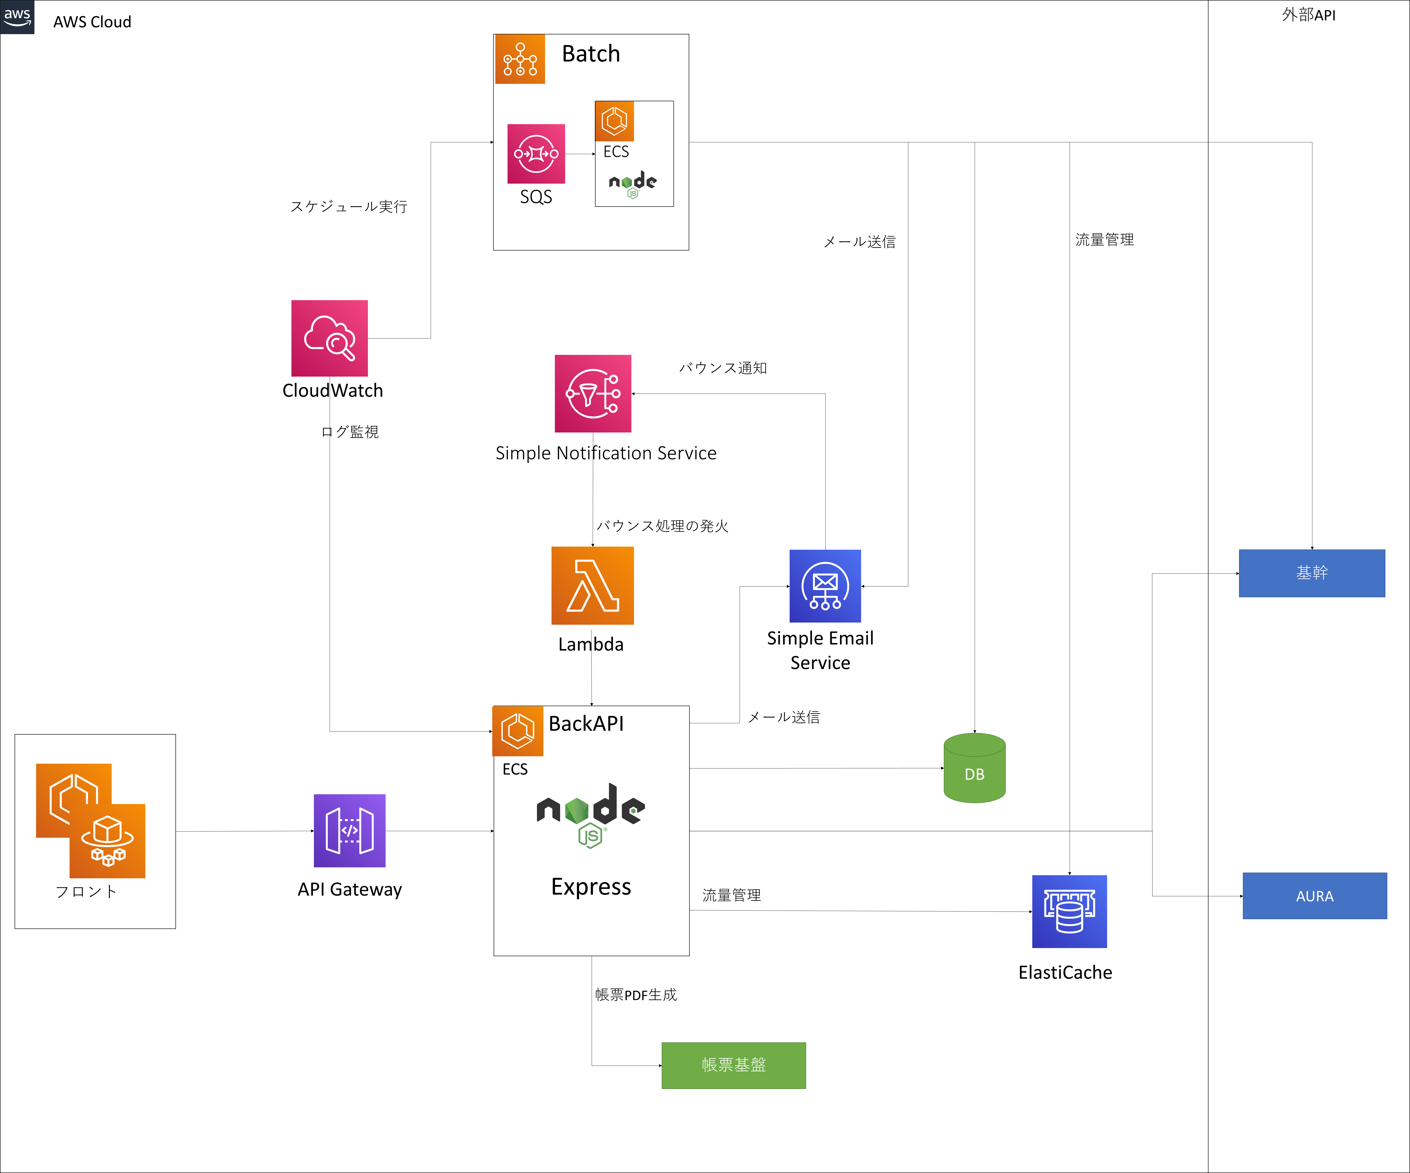
システム構成 |  | 大項目 | 小項目 | 詳細

 | システム構成図を記載する

アプリケーションアーキテクチャ
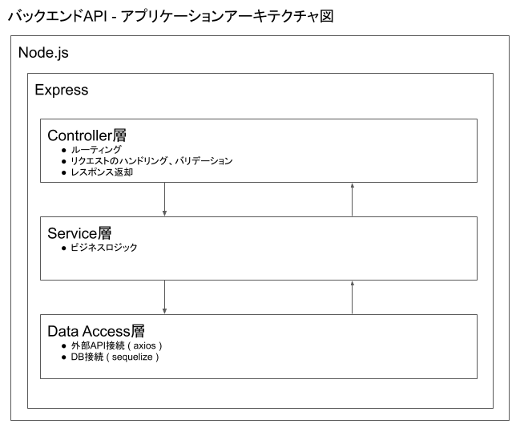
アプリケーションアーキテクチャ |  | 大項目 | 小項目 | 詳細

 | アプリケーションアーキテクチャ図を記載する。

ログ設計
ログ設計 |  |  |  |  |  | 大項目 |  |  |  | 小項目 | 詳細

「別紙)ログ出力項目検討資料.xlsx」
 | アプリケーションログ仕様を記載する。

 | ログフォーマット
 |  | 項目 |  |  |  |  | 説明 |  |  |  | 必須
 |  | 日付 |  |  |  |  | 処理日時をyyyy/MM/dd HH:mm:ss.SSS形式で出力する |  |  |  | ○
 |  | ログレベル |  |  |  |  | ※ログレベル参照 |  |  |  | ○
 |  | プロセス |  |  |  |  | ロードバランシング後の対象プロセス |  |  |  | ○
 |  | トラッキングID |  |  |  |  | フロントエンドと共有する一連の処理を表すID。 |  |  |  | ○
 |  | スレッドID |  |  |  |  | 並列処理をする場合の並列処理を特定するID |  |  |  | ×
 |  | 処理種別 |  |  |  |  | ※処理種別参照 |  |  |  | ○
 |  | メッセージ |  |  |  |  | 処理詳細を表現する項目。 |  |  |  | ○

 |  | 出力例
 |  |  | 正常時
 |  |  |  | 2020/10/01 12:01:00.001 [INFO] [backend1] [12345] [] [START] XXX API started.
 |  |  |  | 2020/10/01 12:01:01.001 [INFO] [backend1] [12345] [] [I/O] updated datas.
 |  |  |  | 2020/10/01 12:01:00.011 [INFO] [backend1] [12345] [] [SUCCESS] XXX API finished.

 |  |  | エラー時
 |  |  |  | 2020/10/01 12:01:00.001 [INFO] [backend1] [12345] [thread-1] [START] XXX API started.
 |  |  |  | 2020/10/01 12:01:01.001 [ERROR] [backend1] [12345] [thread-1] [I/O] SQL Error occured.
 |  |  |  |  | …エラー詳細
 |  |  |  | 2020/10/01 12:01:00.011 [INFO] [12345] [backend1] [thread-1] [FAILURE] XXX API finished.

 |  |  | バッチ
 |  |  |  | 2020/10/01 12:01:00.001 [INFO] [backend1] [XXX Batch] [] [START] XXX API started.
 |  |  |  | 2020/10/01 12:01:00.001 [INFO] [backend1] [XXX Batch] [thread-1] [PROCESSING] 1/100 datas processed.
 |  |  |  | 2020/10/01 12:01:00.001 [INFO] [backend1] [XXX Batch] [thread-2] [PROCESSING] 2/100 datas processed.
 |  |  |  |  | …
 |  |  |  | 2020/10/01 12:01:00.001 [INFO] [backend1] [XXX Batch] [] [SUCCESS] XXX API finished.

 |  | ログレベル
 |  |  | レベル |  |  | 概要 |  |  | 説明 |  |  | 出力先 | 本番環境出力
 |  |  | FATAL |  |  | 致命的なエラー |  |  | プログラムの異常終了を伴うエラー。業務継続困難。 |  |  | CloudWatchLogs | する
 |  |  | ERROR |  |  | エラー |  |  | 予期しないその他の実行時エラー。以下、業務継続可能。 |  |  | CloudWatchLogs | する
 |  |  | WARN |  |  | 警告 |  |  | 非推奨であるプログラム利用を表す。 |  |  | CloudWatchLogs | する
 |  |  | INFO |  |  | 情報 |  |  | 開始や終了など、通常のプログラムの状態を表す。 |  |  | CloudWatchLogs | しない
 |  |  | DEBUG |  |  | デバッグ |  |  | システムの動作状況に関する詳細な情報。 |  |  | CloudWatchLogs | しない
 |  |  | TRACE |  |  | トレース |  |  | DEBUGに統一するため出力しない。 |  |  | CloudWatchLogs | -

 |  | 処理種別
 |  |  | 処理種別 |  |  |  |  | 説明
 |  |  | START |  |  |  |  | 処理開始時を表す。
 |  |  | I/O |  |  |  |  | 処理中のI/O処理を表す。レコード参照など。
 |  |  | PROCESSING |  |  |  |  | 上記以外の処理中の特記事項を表す。重要な状態変化や繰り返し中の途中経過を想定。
 |  |  | SUCCESS |  |  |  |  | 正常終了を表す。
 |  |  | FAILURE |  |  |  |  | 異常終了を表す。

 | マスク
 |  | 設定に応じてメッセージをマスクする。
 |  |  | 設定例
 |  |  |  | accountId, mailaddress

 |  |  | マスク前
 |  |  |  | 2020/10/01 12:01:00.001 [INFO] [backend1] [12345] [] [START] XXX API started. params={accountId:111111, status:[finished], mailaddress:aaa@sample.com}
 |  |  |  | 2020/10/01 12:01:01.001 [INFO] [backend1] [12345] [] [I/O] updated datas(accountId=111111).

 |  |  | マスク後
 |  |  |  | 2020/10/01 12:01:00.001 [INFO] [backend1] [12345] [] [START] XXX API started. params={accountId:****, status:[finished], mailaddress:****}
 |  |  |  | 2020/10/01 12:01:01.001 [INFO] [backend1] [12345] [] [I/O] updated datas(accountId=****).

 | ローテート
 |  | パブリッククラウドの機能を使用するため、本書では記載を割愛する。

